상품제안서
오시리 주간 약달력 (일반형) | 상품코드: S37259

 |  |  |  |  |  |  | 02-713-8555 | www.synergygift.co.kr
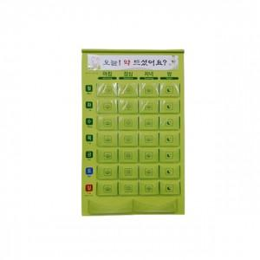

【상세/제작정보】 | <p>상단표어 컬러인쇄 100개 이상 포함 , 미만 5만원 청구&nbsp;</p><p>&nbsp;</p><p>종이선물포장 진행 불가합니다.</p>

【인쇄/포장옵션】 | 컬러인쇄 / 종이케이스

【공급단가】 | 수량 | 50~ | 100~ | 500~ | 1,000~ | 2,000~
*VAT별도 | 단가 | 13,500원 | 13,000원 | 12,500원 | 12,000원 | 11,700원

【상품 URL】 | https://www.synergygift.co.kr:443/src/goods_detail.php?gdno=37259

